Instructions
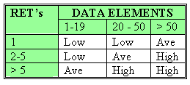
FUNCTION POINT COUNTING FACILITY

 | This Excel Workbook provides a complete function point counting facility. It enables you to:
 | . identify and count the individual components of an application,
 | . enter an adjustment factor,
 | . compute an overall estimate of effort.

Steps |  | Common Terms in FP
 | 1. Identify the project or application being counted. | for information on counting function points visit http://www.softwaremetrics.com
 | 2. List and analyze each of the components of the application. | DET | Data Element Type (DET): A DET is a unique user recognizable, non-recursive (non-repetitive) field.
 | Internal Logical Files (ILFs) | EI | External Inputs (EI) - is an elementary process in which data crosses the boundary from outside to inside.
 | External Interface Files (EIFs) | EIF | External Interface Files (EIF) - a user identifiable group of logically related data that is used for reference purposes only.
 | External Inputs (EIs) | EO | External Outputs (EO) - an elementary process in which derived data passes across the boundary from inside to outside
 | External Outputs (EOs) | EQ | External Inquiry (EQ) - an elementary process with both input and output components that result in data retrieval from one or more internal logical files and external interface files.
 | External Queries (EQs) | FTR | File Type Referenced (FTR): A FTR is a file type referenced by a transaction. An FTR must also be an internal logical file or external interface file.
 | 3. Review the Unadjusted Function Point Count. | GSC | General System Characteristics
 | 4. Calculate the Value Adjustment Factor. | ILF | Internal Logical Files (ILF) - a user identifiable group of logically related data that resides entirely within the application boundary and is maintained through External Input
 | 5. Identify a Calibration Factor. | RET | Record Element Type (RET): A RET is user recognizable sub group of data elements within an ILF or an EIF
 | 6. Identify a Function Point Delivery Rate (in function points per person-month) | UAF | Unadjusted Function Points
 | 7. Identify a conversion factor (person-months to person-days). | VAF | The value adjustment factor (VAF) is based on 14 general system characteristics
 | 8. Review the high level estimate of total effort.

Rating EI | Rating EO, EQ
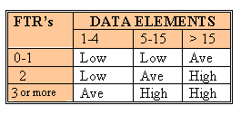
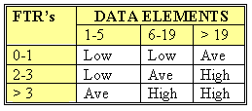
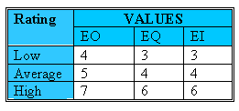

Rating ILF, EIF

